Sheet1
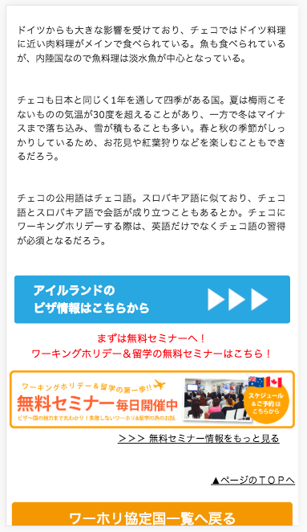

チェコの
に、変更してください
Đổi thành nước cộng hòa séc (チェコ)

